04_그래프_표
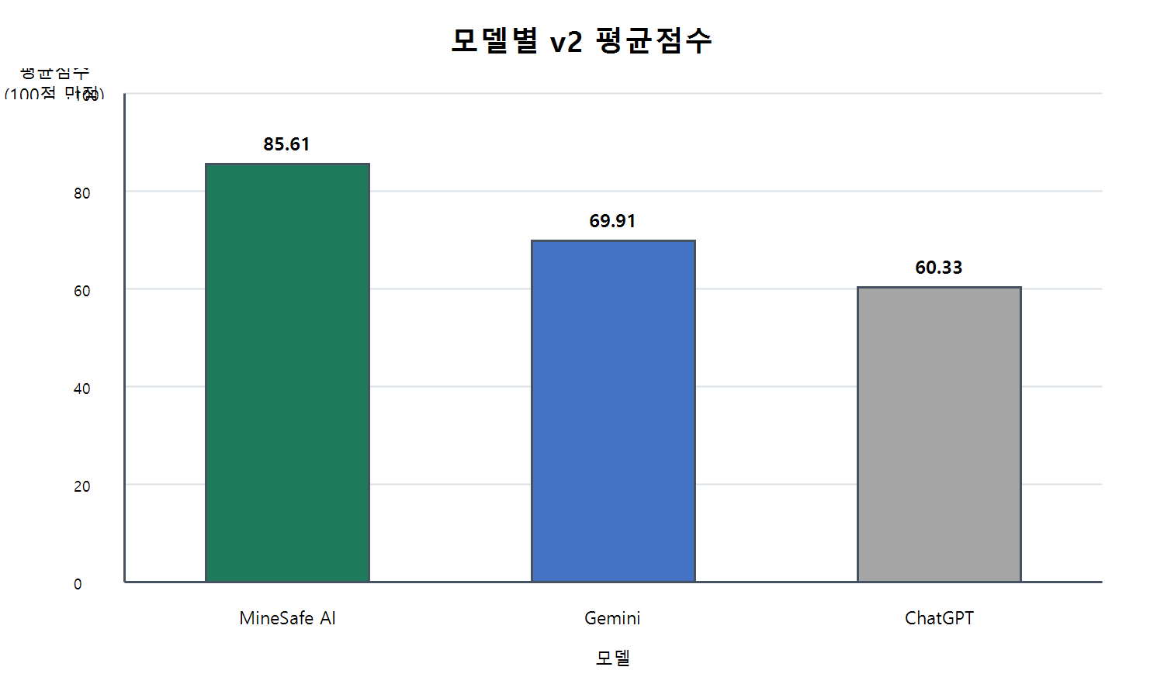
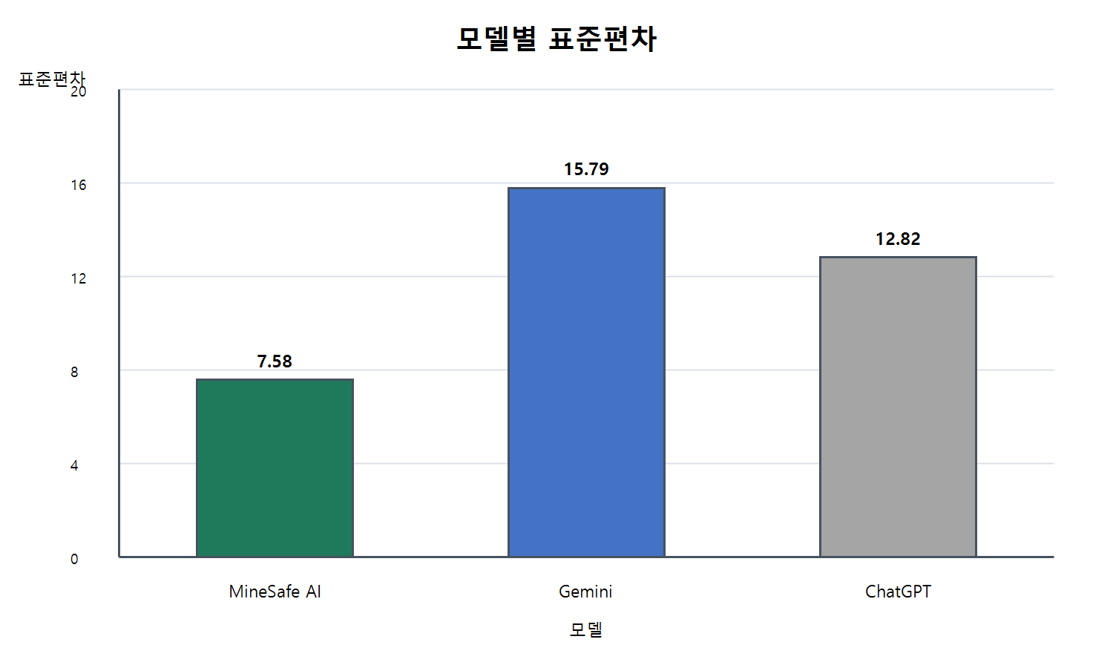
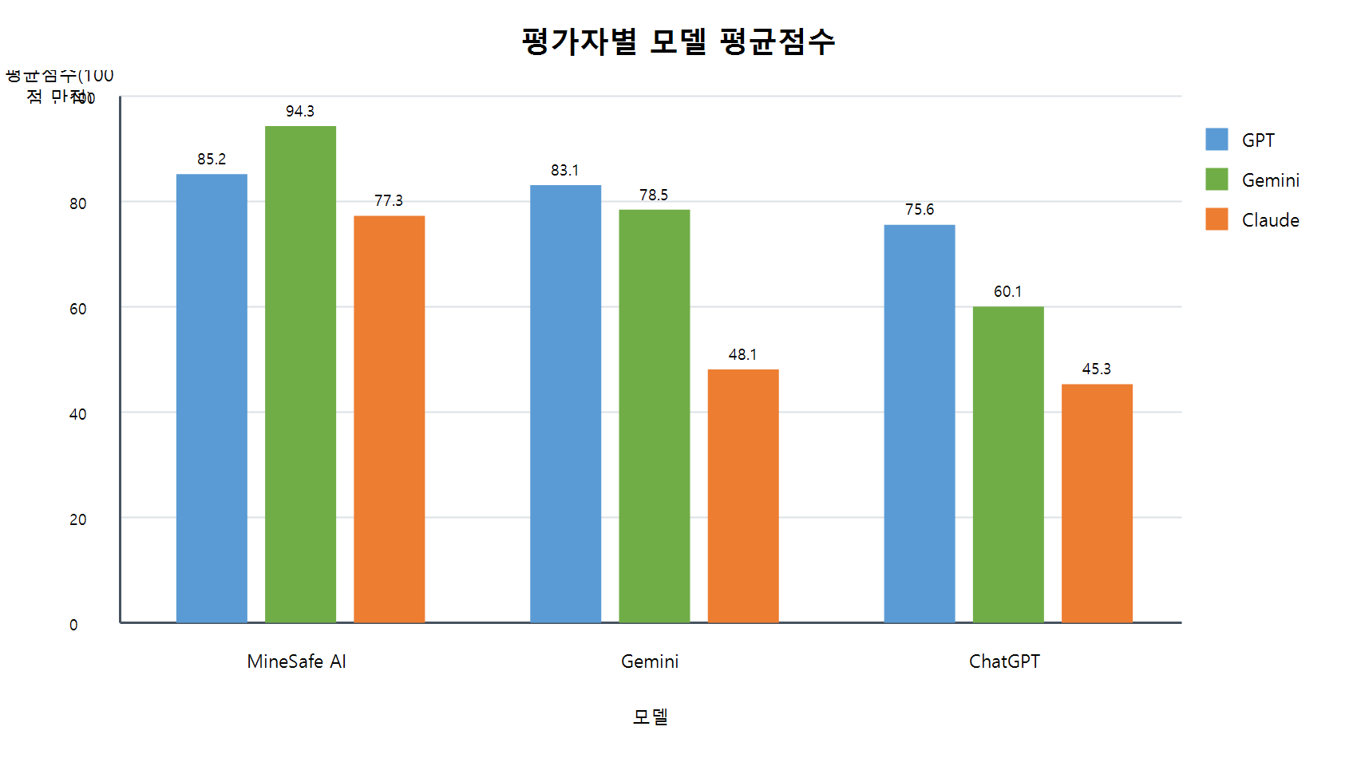
model | average_score | rank | model | standard_deviation | rank
MineSafe AI | 85.61 | 1 | MineSafe AI | 7.58 | 1
Gemini | 69.91 | 2 | Gemini | 15.79 | 2
ChatGPT | 60.33 | 3 | ChatGPT | 12.82 | 3

06_유사성지수
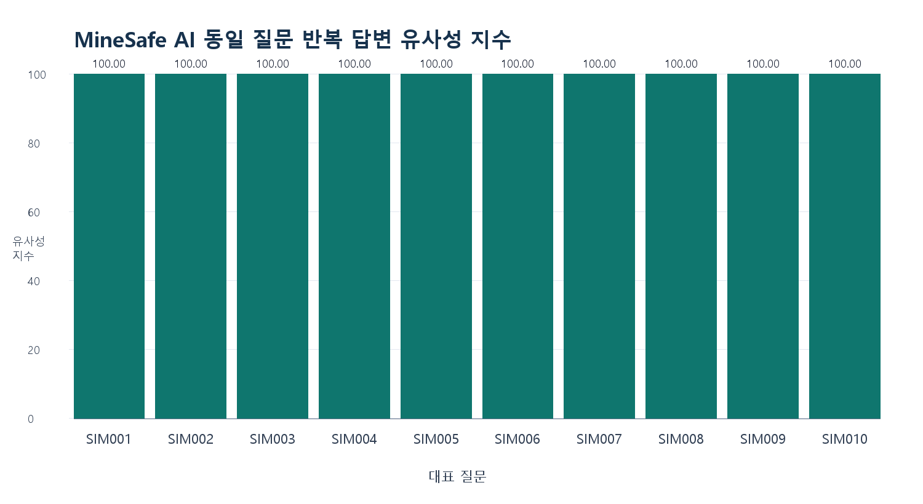
유사성 평가 방식
대표 질문 수 | 10
검사 방식 | 대표 질문 10개를 각 5회 반복 실행하여 총 50개 답변을 수집하고, 같은 질문의 답변끼리 100개 pairwise 유사도를 계산
계산 방식 | sklearn 미사용, difflib.SequenceMatcher fallback 사용
외부 LLM API 사용 | 없음
전체 평균 유사성 지수 | 100.00
consistency_level | 매우 높음
question_id | category | question | pairwise_count | similarity_mean | consistency_level
SIM001 | 발파 | 발파 작업 전 안전점검은 어떻게 해야 해? | 10 | 100 | 매우 높음
SIM002 | 불발 | 불발 장약이 의심될 때 어떻게 조치해야 해? | 10 | 100 | 매우 높음
SIM003 | 유해가스 | 갱내 메탄가스 농도가 높게 나오면 어떻게 해야 해? | 10 | 100 | 매우 높음
SIM004 | 분진/보호구 | 분진이 많은 굴진 작업에서 방진마스크는 어떻게 관리해야 해? | 10 | 100 | 매우 높음
SIM005 | 낙반/붕락 | 낙반 위험이 있는 막장에서 작업을 계속해도 되는지 판단해줘. | 10 | 100 | 매우 높음
SIM006 | 전기설비 | 갱내 전기설비 점검 시 주의사항은 뭐야? | 10 | 100 | 매우 높음
SIM007 | 운반/통행 | 운반장비와 작업자가 같은 통로를 이용할 때 안전조치는 뭐야? | 10 | 100 | 매우 높음
SIM008 | 중대재해처벌법 | 중대재해 발생 시 사업주와 경영책임자는 무엇을 해야 해? | 10 | 100 | 매우 높음
SIM009 | TBM | 작업 전 TBM에서 반드시 확인해야 할 사항은 뭐야? | 10 | 100 | 매우 높음
SIM010 | 환기 | 환기 불량이 의심되는 갱내 작업장에서 우선 조치는 뭐야? | 10 | 100 | 매우 높음

해석 문장
유사성 지수가 높다는 것은 동일 질문 반복 입력 시 MineSafe AI의 답변 구조와 핵심 안전조치가 안정적으로 유지된다는 의미이다. 다만 이는 정확도 평가가 아니라 응답 일관성을 확인하는 보조 지표이다.
한계점
이번 결과는 deterministic 안정형 RAG 답변으로 수행했기 때문에 유사성이 높게 나올 수 있다. 실제 외부 생성형 LLM을 사용할 때의 표현 변동성은 별도로 평가해야 하며, 현장 적용 전에는 전문가 검토가 필요하다.

교수님 설명용 요약
동일 질문 반복 답변 유사성 지수는 MineSafe AI가 같은 질문을 반복 입력받았을 때 검색 근거와 핵심 안전조치가 흔들리지 않는지 확인하기 위한 보조 지표이다. 10개 대표 질문, 50개 반복 답변, 100개 pairwise 비교에서 전체 평균 100.00점으로 매우 높게 나타났다.

